상품제안서
모나미 153클립(0.7)(모나미공식협력업체) | 상품코드: F31850

 |  |  |  |  |  |  | 02-412-0044 | www.easy1.co.kr
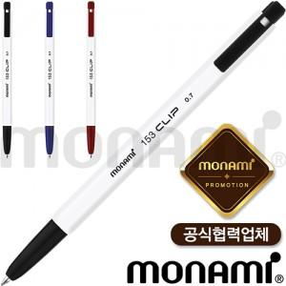

【상세/제작정보】 | <p><span style="font-size: 12pt;"><b>* 배송비- 한박스 1000개 / 3500원별도</b></span></p>

【인쇄/포장옵션】 | 실크 / OPP(비닐)

【공급단가】 | 수량 | 500~ | 1,000~ | 3,000~ | 5,000~ | 10,000~
*VAT별도 | 단가 | 370원 | 360원 | 340원 | 330원 | 320원

【상품 URL】 | https://www.easy1.co.kr:443/src/goods_detail.php?gdno=31850

